Chi tiết địa chất
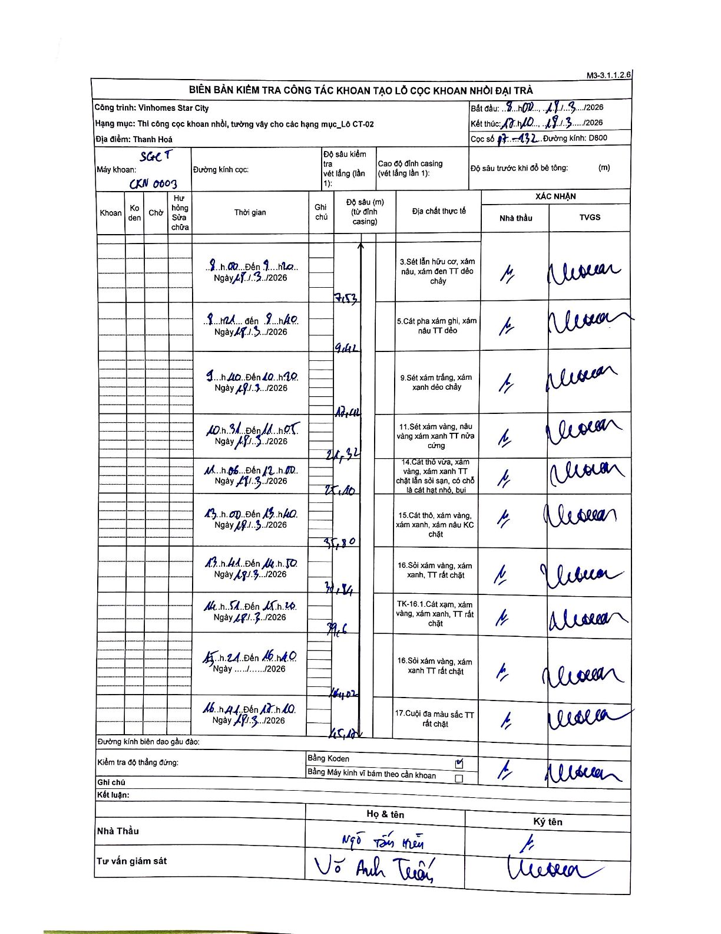
Dự án | Star City Thanh Hóa
Hạng mục | Thi công cọc khoan nhồi, tường vây cho các hạng mục_Lô CT-02
Tên bộ phận | LÔ CT-02
Số hiệu cọc | P7-132
Tên Máy khoan | SGC-KCN0003
Đường kính | D800
Bắt đầu thi công | 08:00 18/03/2026
Kết thúc thi công | 18:10 18/03/2026

Địa chất TT | Đường kính | Mô tả lớp thiết kế | Từ (h) | Đến (h) | Cao độ từ | Cao độ đến | T.Gian (h) | Dài (m) | V (m/h) | Ghi chú
3 | D800 | Sét lẫn hữu cơ, xám nâu, xám đen TT dẻo chảy | 08:00 18/03/2026 | 09:20 18/03/2026 | 0 | 7.53 | 1.33 | 7.53 | 5.65
5 | D800 | Cát pha xám ghi, xám nâu TT dẻo | 09:21 18/03/2026 | 09:40 18/03/2026 | 7.53 | 9.42 | 0.32 | 1.89 | 5.97
9 | D800 | Sét xám trắng, xám xanh dẻo chảy | 09:40 18/03/2026 | 10:30 18/03/2026 | 9.42 | 18.42 | 0.83 | 9 | 10.8
11 | D800 | Sét xám vàng, nâu vàng xám xanh TT nửa cứng | 10:31 18/03/2026 | 11:05 18/03/2026 | 18.42 | 24.32 | 0.57 | 5.9 | 10.41
14 | D800 | Cát thô vừa, xám vàng, xám xanh TT chặt lẫn sỏi sạn, có chỗ là cát hạt nhỏ, bụi | 11:06 18/03/2026 | 12:00 18/03/2026 | 24.32 | 25.1 | 0.9 | 0.78 | 0.87
15 | D800 | Cát thô, xám vàng, xám xanh, xám nâu KC chặt | 13:00 18/03/2026 | 13:40 18/03/2026 | 25.1 | 35.8 | 0.67 | 10.7 | 16.05
16 | D800 | Sỏi xám vàng, xám xanh, TT rất chặt | 13:41 18/03/2026 | 14:50 18/03/2026 | 35.8 | 38.34 | 1.15 | 2.54 | 2.21
8 | D800 | TK-16.1. Cát xám, xám vàng, xám xanh, TT rất chặt | 14:51 18/03/2026 | 15:20 18/03/2026 | 38.34 | 39.6 | 0.48 | 1.26 | 2.61
16 | D800 | Sỏi xám vàng, xám xanh TT rất chặt | 15:21 18/03/2026 | 16:40 18/03/2026 | 39.6 | 44.07 | 1.32 | 4.47 | 3.39
17 | D800 | Cuội đa màu sắc TT rất chặt | 16:41 18/03/2026 | 18:10 18/03/2026 | 44.07 | 45.12 | 1.48 | 1.05 | 0.71

ẢNH BIÊN BẢN GỐC

